Note 3A
NOTE 3A : IMMOBILISATION BRUTE

Désignation entité : |  |  |  | Excercice clos le : | 2022-12-31
PETOWAL MINING COMPANY |  |  |  | Durée en mois : | 12
Numéro d'identification : | 005844700

SITUATIONS ET MOUVEMENTS | Montant brut à l'ouverture de l'exercice | Acquisitions Apports Créations | Virements de poste à poste | Suite à une réévaluation pratiquée au cours de l'exercice | Cessions Scissions Hors service | Virements de poste à poste | Montant brut à la clôture de l'exercice

RUBRIQUES
IMMOBILISATIONS INCORPORELLES | 52,342,176,301 | 4,965,773,054 |  |  |  |  | 57,307,949,355
Frais de développement et de prospection | 52,137,052,370 | 4,965,773,055 |  |  |  |  | 57,102,825,425
Brevets, licences, logiciels et droits similaires | 205,123,931 | - |  |  |  |  | 205,123,931
Fonds commercial et droit au bail |  | - |  |  |  |  | -
Autres immobilisations incorporelles |  | - |  |  |  |  | -
IMMOBILISATIONS CORPORELLES | 83,479,106,935 | 3,063,918,023 |  |  |  |  | 86,543,024,958
Terrains hors immeuble de placement | - | - |  |  |  |  | -
Terrains immeuble de placement | - | -
Bâtiments hors immeuble de placement | 1,675,175,628 | 35,510,237 |  |  |  |  | 1,710,685,865
Bâtiments immeuble de placement | - | -
Aménagements, agencements et installations | 76,784,330,937 | 2,139,603,717 |  |  |  |  | 78,923,934,654
Matériel, mobilier et actifs biologiques | 3,789,322,744 | 778,828,120 |  |  |  |  | 4,568,150,864
Matériel de transport | 1,230,277,626 | 109,975,949 |  |  |  |  | 1,340,253,575
AVANCES ET ACOMPTES VERSES SUR IMMOBILISATIONS |  | - |  |  |  |  | -
IMMOBILISATIONS FINANCIERES | 1,286,251,337 | 520,611,021 |  |  |  |  | 1,806,862,358
Titres de participation | - | - |  |  |  |  | -
Autres immobilisations financières | 1,286,251,337 | 520,611,021 |  |  |  |  | 1,806,862,358
TOTAL GENERAL | 137,107,534,574 | 8,550,302,097 |  |  |  |  | 145,657,836,671
Commentaire : La variation des immobilisations incorporelles s'expliquent essentiellement par l'activation des depenses d'explorations effectuees sur le perimetre non exploite, et par l'effet de l'amortissement de la provision de demantelement et de remise en etat du site.

Note 3B
NOTE 3B : BIENS PRIS EN LOCATION ACQUISITION

Désignation entité : |  |  |  |  |  | Excercice clos le : | 2022-12-31
PETOWAL MINING COMPANY |  |  |  |  |  | Durée en mois : | 12
Numéro d'identification : | 005844700

RUBRIQUES
SITUATIONS ET MOUVEMENTS | NATURE DU CONTRAT (I; M; A) | A | AUGMENTATIONS B |  |  | DIMINUTIONS C |  | D = A +B - C
 |  | Montant brut à l'ouverture de l'exercice | Acquisitions Apports Créations | Virements de poste à poste | Suite à une réévaluation pratiquée au cours de l'exercice | Cessions Scissions Hors service | Virements de poste à poste | Montant brut à l'ouverture de l'exercice
 | [1]
Brevets, licences, logiciels et droits similaires
Fonds commercial et droit au bail
Autres immobilisations incorporelles
SOUS TOTAL : IMMOBILISATIONS INCORPORELLES
Terrains
Bâtiments
Aménagements, agencements et installations
Matériel, mobilier et actifs biologiques
Matériel de transport
SOUS TOTAL : IMMOBILISATIONS CORPORELLES

TOTAL GENERAL
[1] I : crédit-bail immobilier; M : crédit-bail mobilier; A : autres contrats (dédoubler le poste si montants significatifs)
Commentaire :
· Indiquer la nature du bien, le nom du bailleur et la durée du bail

Note 3C
NOTE 3C : IMMOBILISATIONS (AMORTISSEMENTS)

Désignation entité : |  |  | Excercice clos le : | 2022-12-31
PETOWAL MINING COMPANY |  |  | Durée en mois : | 12
Numéro d'identification : | 005844700

SITUATIONS ET MOUVEMENTS | A | B | C | D = A +B - C
 | Amortissements cumulés à l'ouverture de l'exercice | Augmentations : Dotations de l'exercice | Diminutions : Amortissements relatifs aux éléments sortis de l'actif | Cumul des amortissements à la clôture de l'exercice
RUBRIQUES
Frais de développement et de prospection | 25,539,101,691 | 8,559,422,316 |  | 34,098,524,007
Brevets, licences, logiciels et droits similaires | 166,561,122 | 17,816,994 |  | 184,378,116
Fonds commercial et droit au bail | - | - |  | -
Autres immobilisations incorporelles | - | - |  | -
SOUS TOTAL : IMMOBILISATIONS INCORPORELLES | 25,705,662,813 | 8,577,239,310 |  | 34,282,902,123
Terrains hors immeuble de placement | - | -
Terrains immeuble de placement | - | -
Bâtiments hors immeuble de placement | 1,026,138,063 | 203,854,365 |  | 1,229,992,428
Bâtiments immeuble de placement | - | -
Aménagements, agencements et installations | 43,607,570,534 | 9,239,219,412 |  | 52,846,789,946
Matériel, mobilier et actifs biologiques | 2,396,834,921 | 476,905,274 |  | 2,873,740,195
Matériel de transport | 1,109,366,734 | 73,816,583 |  | 1,183,183,317
SOUS TOTAL : IMMOBILISATIONS CORPORELLES | 48,139,910,252 | 9,993,795,634 |  | 58,133,705,886
 |  | -
TOTAL GENERAL | 73,845,573,065 | 18,571,034,944 |  | 92,416,608,009
Commentaire : L'amortissement lineaire et l'amortissement selon UOP sont utilisees pour l'evaluation des dotations de l'exercice selon la rubrique.

Note 27B
 | NOTE 27B : EFFECTIFS, MASSE SALARIALE ET PERSONNEL EXTERIEUR

 | Désignation entité : |  |  |  |  |  |  |  |  | Excercice clos le :

 | Numéro d'identification : |  |  |  |  |  |  |  |  | Durée en mois :

QUALIFICATIONS
 | EFFECTIF ET MASSE SALARIALE | EFFECTIFS |  |  |  |  |  |  | MASSE SALARIALE
 |  | NATIONAUX |  | AUTRES ETATS DE L'OHADA |  | HORS OHADA |  | TOTAL | NATIONAUX |  | AUTRES ETATS DE L'OHADA |  | HORS OHADA |  | TOTAL
 |  | M | F | M | F | M | F |  | M | F | M | F | M | F
YA | 1 - Cadres supérieurs | 37 | 3 | 10 | 1 | 35 | 1 | 87 | 1,479 | 84 | 603 | 67 | 4,196 | 50 | 6,479
YB | 2 - Techniciens supérieurs et cadres moyens | 12 |  | - | - | - | - | 12 | 217 |  |  |  |  |  | 217
YC | 3 - Techniciens, agents de maîtrise et ouvriers qualifiés | 169 | 20 | - | - | - | - | 189 | 1,465 | 175 |  |  |  |  | 1,640
YD | 4 - Employés, manœuvres, ouvriers et apprentis | 27 | 3 | - | - | - | - | 30 | 138 | 15 |  |  |  |  | 153
YE | TOTAL (1) | 245 | 26 | 10 | 1 | 35 | 1 | 318 | 3,299 | 274 | 603 | 67 | 4,196 | 50 | 8,489

YF | Permanents | 245 | 26 | 10 | 1 | 35 | 1 | 318 | 3,299 | 274 | 603 | 67 | 4,196 | 50 | 8,489
YG | Saisonniers |  |  |  |  |  |  | - |  |  |  |  |  |  | -

 | 2. Personnel extérieur |  |  |  |  |  |  |  | FACTURATION A L'ENTITE
YH | 1 - Cadres supérieurs | 1 |  |  |  |  |  | 1 | 11
YI | 2 - Techniciens supérieurs et cadres moyens | 1 | 1 |  |  |  |  | 2 | 10 | 10
YJ | 3 - Techniciens, agents de maîtrise et ouvriers qualifiés | 1 |  |  |  |  |  | 1 | 4
YK | 4 - Employés, manœuvres, ouvriers et apprentis | 104 |  |  |  | 1 |  | 105 | 443
YL | TOTAL (2) | 107 | 1 | - | - | 1 | - | 109 | 468 | 10

YM | Permanents | 69 | 1 |  |  |  |  | 70
YN | Saisonniers | 38 |  |  |  | 1 |  | 39
 |  | - | - | - | - | - | -
YO | TOTAL (1 + 2) | 352 | 27 | 10 | 1 | 36 | 1 | 427 | 468 | 10

 | Commentaire :
 | · Faire un commentaire si nécessaire en cas de mouvement significatif du personnel.

Note 31
NOTE 31 : REPARTITION DU RESULTAT ET AUTRES ELEMENTS CARACTERISTIQUES DES CINQ DERNIERS EXERCICES

Désignation entité : |  |  | Excercice clos le : | 2022-12-31
PETOWAL MINING COMPANY |  |  | Durée en mois : | 12
Numéro d'identification : | 005844700

NATURE DES INDICATIONS
EXERCICES CONCERNES (1) | N | N-1 | N-2 | N-3 | N-4

STRUCTURE DU CAPITAL A LA CLOTURE DE L'EXERCICE (2)
Capital social | 10,000,000 | 10,000,000 | 10,000,000 | 10,000,000 | 10,000,000
Actions ordinaires | 1,000 | 1,000 | 1,000 | 1,000 | 1,000
Actions à dividendes prioritaires (ADP) sans droit de vote
Actions nouvelles à émettre :
-par conversion d'obligations
-par exercice de droits de souscription
OPERATIONS ET RESULTATS DE L'EXERCICE (3)
Chiffre d'affaires hors taxes | 147,862,815,768 | 123,502,918,007 | 157,009,696,804 | 147,148,317,349 | 100,232,468,444
Résultat des activités ordinaires (RAO) hors dotations et reprises (exploitation et financières) | 41,019,067,406 | 32,636,460,117 | 88,038,164,120 | 76,265,139,697 | 48,358,659,559
Participation des travailleurs aux bénéfices
Impôt sur le résultat
Résultat net (4) | 22,855,910,095 | 31,337,723,864 | 49,090,566,419 | 45,268,808,206 | 22,119,401,775
RESULTAT ET DIVIDENDE DISTRIBUES
Résultat distribué (5)
Dividende attribué à chaque action
PERSONNEL ET POLITIQUE SALARIALE
Effectif moyen des travailleurs au cours de l'exercice (6) | 273 | 315 | 307 | 298 | 297
Effectif moyen de personnel extérieur | 108 | 159 | 104 | 117 | 814
Masse salariale distribuée au cours de l'exercice (7) | 8,673,768,115 | 7,832,335,355 | 8,410,039,205 | 8,379,623,692 | 6,543,246,280
Avantages sociaux versés au cours de l'exercice (8) {Sécurité sociale, œuvres sociales} | 255,611,718 | 327,674,787 | 351,646,417 | 175,803,124 | 173,527,397
Personnel extérieur facturé à l'entreprise (9) | 477,997,050 | 665,643,607 | 322,255,106 | 523,238,749 | 459,835,150

(1) Y compris l'exercice dont les états financiers sont soumis à l'approbation de l'Assemblée |  | (6) Personnel propre
(2) Indication, en cas de libération partielle du capital, du montant du capital non appelé |  | (7) Total des comptes 661, 662, 663
(3) Les éléments de cette rubrique sont ceux figurant au compte de résultat |  | (8) Total des comptes 664, 668
(4) Le résultat, lorsqu'il est négatif, doit être mis entre parenthèses |  | (9) Compte 667.
(5) L'exercice N correspond au dividende proposé du dernier exercice

Note 34
NOTE 34 : FICHE DE SYNTHESE DES PRINCIPAUX INDICATEURS FINANCIERS

Désignation entité : | Excercice clos le : | 2022-12-31
PETOWAL MINING COMPANY |  | Durée en mois : | 12
Numéro d'identification : | 005844700

(EN MILLIERS FRANCS) | ANNEE N | ANNEE N-1 | VARIATION EN %
ANALYSE DE L'ACTIVITE
SOLDES INTERMEDIAIRES DE GESTION
CHIFFRE D'AFFAIRES | 147,862,816 | 123,502,918 | 20
MARGE COMMERCIALE | - | -
VALEUR AJOUTEE | 50,426,444 | 41,462,114 | 22
EXCEDENT BRUT D'EXPLOITATION (EBE) | 41,019,067 | 32,636,460 | 26
RESULTAT D'EXPLOITATION | 22,337,582 | 27,532,171 | -19
RESULTAT FINANCIER | 518,328 | 3,805,553 | -86
RESULTAT DES ACTIVITES ORDINAIRES | 22,855,910 | 31,337,724 | -27
RESULTAT HORS ACTIVITES ORDINAIRES | - | -
RESULTAT NET | 22,855,910 | 31,337,724 | -27
DETERMINATION DE LA CAPACITE D'AUTOFINANCEMENT
EBE | 41,019,067 | 32,636,460
+ Valeurs comptables des cessions courantes d'immobilisation (compte 654)
- Produits ces cessions courantes d'immobilisation (compte 754)
= CAPACITE D'AUTOFINANCEMENT D'EXPLOITATION | 41,019,067 | 32,636,460
+ Revenus financiers | 6,087 | 55,751
+ Gains de change
+ Transferts de charges financières
+ Produits HAO
+ Transferts de charges HAO
- Frais financiers | (248,280) | (176,644)
- Pertes de change
- Charges HAO
- Participation
- Impôts sur le résultat
= CAPACITE D'AUTOFINANCEMENT GLOBALE (C.A.F.G) | 40,776,874 | 32,515,567 | -3%
- Distributions de dividendes opérées durant l'exercice
= AUTOFINANCEMENT | 40,776,874 | 32,515,567 | -18%
ANALYSE DE LA RENTABILITE
$$Rentabilité économique=\frac{Résultat d′exploitation (a)}{capitaux propres}+dettes financières$$
 | 26 | 30 | -13
$$Rentabilité financière=\frac{Résultat net}{capitaux propres}$$
 | 41 | 53 | -22
ANALYSE DE LA STRUCTURE FINANCIERE
Capitaux propres et ressources assimilées | 55,181,239 | 59,325,330 | -7
+ Dettes financières* et autres ressources assimilées (b) | 11,235,318 | 13,122,649 | -14
= Ressources stables | 66,416,557 | 72,447,979 | -8
- Actif immobilisé (b) | 53,241,229 | 63,261,962 | -16
= FONDS DE ROULEMENT (1) | 13,175,328 | 9,186,017 | 43%
Actif circulant d'exploitation (b) | 45,902,242 | 49,045,219 | -6
- Passif circulant d'exploitation (b) | 29,601,088 | 36,645,096 | -19
= BESOIN DE FINANCEMENT D'EXPLOITATION (2) | 16,301,154 | 12,400,124 | 31
Actif circulant HAO (b)
- Passif circulant HAO (b)
= BESOIN DE FINANCEMENT HAO (3)
BESOIN DE FINANCEMENT GLOBAL (4) = (2) + (3) | 16,301,154 | 12,400,124 | 1%

TRESORERIE NETTE (5) = (1) - (4) | -3,125,825 | -3,199,379 | -10%
CONTRÔLE : TRESORERIE NETTE = TRESORERIE ACTIF - TRESORERIE PASSIF | -3,125,825 | -3,199,379 | -10
ANALYSE DE LA VARIATION DE LA TRESORERIE
Flux de trésorerie des activités opérationnelles | 44,883,185 | 28,225,205 | 59
- Flux de trésorerie des activités d'investissement | -8,550,302 | -8,532,690 | 0
+ Flux de trésorerie des activités de financement | -36,259,329 | -23,024,460 | 57
= VARIATION DE LA TRESORERIE NETTE DE LA PERIODE
ANALYSE DE LA VARIATION DE L'ENDETTEMENT FINANCIER NET
Endettement financier brut (Dettes financières* + Trésorerie passif) - Trésorerie actif | -3,125,825 | -3,199,379 | -2
= ENDETTEMENT FINANCIER NET | -3,125,825 | -3,199,379 | -2%
(a) Résultat d'exploitation après impôt théorique sur le bénéfice.
(b) Les écarts de conversion doivent être éliminés afin de ramener les créances et les dettes concernées à leur valeur initiale.
Dettes financières* = emprunts et dettes financières diverses + dettes de location acquisition.

Note 35
NOTE 35 : LISTE DES INFORMATIONS SOCIALES, ENVIRONNEMENTALES ET SOCIETALES A FOURNIR

Désignation entité : | Excercice clos le : | 2022-12-31
PETOWAL MINING COMPANY
Numéro d'identification : | Durée en mois : | 12
005844700

Note obligatoire pour les entités ayant un effectif de plus de 250 salariés
Liste des informations sociales, environnementales et sociétales à fournir
INFORMATIONS SOCIALES
1. L’effectif total et la répartition des salariés par sexe et zone géographique

Sexe | Expatriés | National | Régional | Total
Femmes | 2 | 6 | 20 | 28
Hommes | 34 | 109 | 123 | 266
 | 36 | 115 | 143 | 294
2. L’effectif total et la répartition des salariés par sexe et tranche d’âge
Sexe | De 20 à 30 ans | De 31 à 40 ans | De 41 à 50 ans | De 51 à 60 ans | 61 ans et plus | Total
Femmes | 10 | 17 | 1 | 0 | 0 | 28
Hommes | 32 | 126 | 71 | 33 | 4 | 266

3. Etat des mouvements (Entrées et Sorties) du personnel par zone géographique

Mouvements | Expatriés | National | Régional | Total
Embauches | 4 | 6 | 4 | 14
Fin de contrat | 3 | 0 | 0 | 3
Décès | 0 | 0 | 0 | 0
Démissions | 4 | 2 | 1 | 7
Retraité |  | 2 |  | 2
Licenciement | 4 | 5 | 3 | 12
 | 15 | 15 | 8 | 38

4. Les rémunérations et leur évolution : Confère Note 27B

II. L’organisation du dialogue social et le bilan des accords collectifs

C’est durant l’année 2022 que les avancements annuels ont été appliqués sur le site à travers les évaluations du personnel pour les Administratifs et les techniciens allant de 6 à 10%.
L’entreprise a observé aussi à de nombreux promotions internes en tenant compte des compétences, de la performance au travail et aussi opportunités.

Santé, Sécurité au travail

2. Système de Gestion de la Santé & Sécurité au Travail
Au courant de l’année 2022, le site minier de PMC (Mine d’Or de Petowal S.A) n’a enregistré aucune fatalité.
Une blessure (01) blessure ayant entrainé un traitement médical a été enregistrée, une (01) blessure a nécessité un travail restreint de la personne impliquée en attendant son recouvrement physique à reprendre son ancien travail, six (06) blessures ayant nécessité des traitements de premiers soins ont été enregistrées, de même que trente-sept (37) incidents ayant entrainé des dommages matériels ont été enregistrés. PMC a également enregistré neuf (08) incidents à haut potentiel élevé. Quatre (04) Incidents liés à la violation de procédure ont été enregistrés au cours de l’année 2022.
PMC a été certifiée en 2022 ISO 45001.
Une révision des procédures en santé sécurité au travail suivie d’une formation du personnel pour améliorer le niveau de compréhension du personnel sur la gestion des risques et des dangers au sein de l’entreprise.
Dans le cadre de la riposte contre la covid-19, PMC a mené des campagnes de sensibilisation et d’information sur la situation de la pandémie du CoVID-19 au Sénégal et dans le monde, de même pour limiter la propagation des cas suspects et/ou asymptomatiques, l’intégration de tests rapides Antigènes ont été mis en place dans nos procédures.
Les protocoles du site ont été en place concernant le maintien du port du masque facial, le lavage des mains et le respect de la distanciation sociale sur le site.
Un isolement de 5 jours couplé à des tests rapides a été défini pour les travailleurs revenant de l’étranger.
Les visites médicales annuelles de tout le personnel de PMC SA ont été organisées.
Les activités des feux de brousse précoce dirigées par l’Equipe d’Intervention d’Urgence se sont déroulées en toute sécurité. Aucun incident ou dommage n'a été signalé au cours de l’année 2022.
Des réunions du comité D’Hygiène et de Sécurité (CHST) ont eu lieu au cours de l’année 2022. Tous les représentants du comité d’hygiène et de sécurité de PMC, y compris les entrepreneurs ont pris part à ces réunions. Les actions du comité ont été suivies et les réponses adéquates fournies et mises en œuvre.
Des formations ont été organisée par l’entreprise pour les médecins de la clinique qui ont suivi une formation en France sur le traumatisme préhospitalier, sur L’isolation et l’étiquetage de niveau I et II, La gestion des dangers critiques, les droits de l’homme, l’Analyse de l’environnement et de la sécurité au travail, l’identification des dangers et la gestion des risques ont été initiées pour le personnel de PMC.

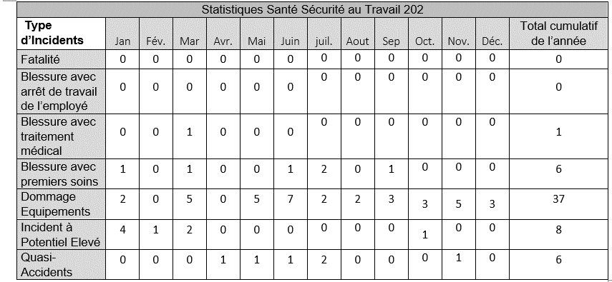
2.1 Statistiques Santé et Sécurité au Travail
Le tableau ci-dessous indique les accidents enregistrés au courant de l’année 2022.

Tableau 1 : Statistiques en Santé Sécurité au Travail des incidents / accidents enregistrés par type

2.2 Les Surveillances en Hygiène et Santé au travail

Le suivi du bruit aux postes de travail s’est déroulé au cours de la période de 2022.
Les données collectées ont montré que le niveau du bruit dans les zones de travail est en dessous des normes internationales.
La surveillance du bruit a été effectuée par un organisme externe spécialisé dans le domaine de l’hygiène et les données ont été comparées par rapport aux normes de l’Organisation Mondiale (OMS) de la Santé

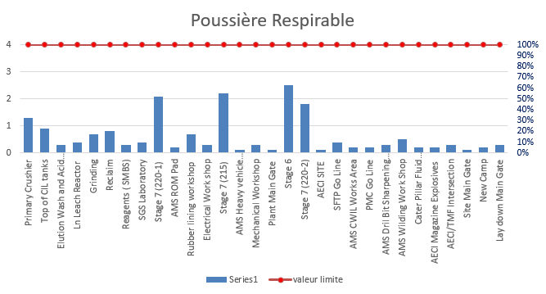

2.3 Formation du Site.

Tableau 2 : Valeurs du dernier trimestre de l’année 2022 avec aucun dépassement enregistré à
la mine. Valeur limite est celle fixée par l’OMS.

2.4 Activités médicales
Au cours de l’année 2022, 3392 consultations médicales ont lieu à la clinique du site de la mine de PMC. Cent trente-trois (133) cas de paludisme simples enregistrés. Soixante-neuf (69) cas gastroentérites ont été enregistrés.
Aucun cas de fièvre typhoïde ou cholera n’a été enregistré sur le site de PMC.
Les activités phares au niveau de la clinique ont porté sur :
· La prise en charge des urgences et accidents du travail : traitement, investigation initiale et transfert médicalisé (medivac)
· Les consultations médicales de routine (maladies aigues et chroniques).
· La prise en charge du paludisme (voir chapitre Paludisme).
· La lutte contre la pandémie de COVID-19 sur site.
· Les surveillances médicales particulières : hypertension artérielle, diabète et grossesses
· Les visites médicales annuelles.
· La visite médicale de reprise et d’embauche.
· Les visites de poste et d’atelier.
· Les activités de prévention et de sensibilisation sur les maladies endémiques et pathologies récurrentes en milieu du travail : Informations sur le changement de comportements, réunions hebdomadaires à la clinique du site.
· Formation du personnel médical : PHTLS (pre-hospital life support : Prise en charge des urgences traumatiques en milieu préhospitalier), biosécurité, activités hebdomadaires de mise à niveau, participation aux ateliers régionaux.
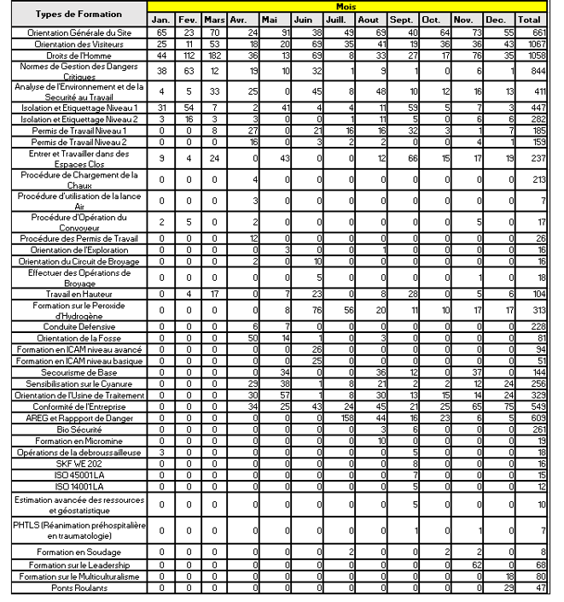

Photo3: Formation PHTLS: Prehospital Trauma Life Support

2.2 Prise en charge du paludisme
PMC accorde une place particulière à la lutte contre le paludisme. Chaque année avant la période des saisons des pluies, nous démarrons la campagne de lutte contre le paludisme avec :
· Un important programme de sensibilisation sur les mesures de lutte individuelles et collectives
· La fourniture de répulsifs aux employés.
· La pulvérisation journalière des camps d’habitation du site.
· L’Acquisition de moustiquaires imprégnés : en 2022 nous avons pu bénéficier de l’octroi gratuit des moustiquaires grâce au district médical de Kedougou dans le cadre du programme national de lutte contre le paludisme.
· La mise à disposition de tests de diagnostic rapide pour la malaria ou paludisme.
· La mise à disposition gratuite de traitement anti paludéen.

Photo 4. Campagne de sensibilisation sur le paludisme.

Cette vaste campagne de lutte contre la malaria nous a permis d’enregistrer un recul net cas de malaria sur site. Nous avons enregistré :
· 133 cas de de paludisme en 2022 vs 194 cas en 2021
· Aucun cas grave n’a été signalé
· 879 tests rapides ont été effectués
Comparée aux années précédentes, nous avons noté un net recul de la prévalence du paludisme sur site
A titre comparatif, nous avons noté un recul de 32 % du nombre de nouveaux cas en 2022 par rapport à 2021

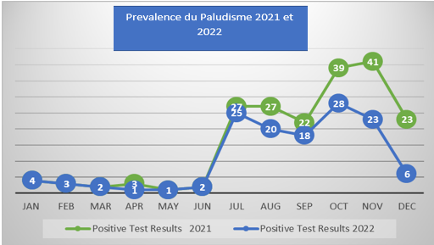

Tableau comparatif de la Prévalence du paludisme en 2021et 2022 : site de Mako
2.3 Prise en charge de la pandémie du CoVID-19
De nombreuses actions ont été menées par PMC pour une gestion efficace de la maladie a Coronavirus sur le site de PMC et au niveau local et régional :
· La révision des procédures de réponse en cas de suspicion, de cas confirmés sur site ;
· L’introduction des tests rapides de dépistage Covid-19 dans nos procédures de retour sur site.
· La mise en quarantaine pour cinq (05) jours, après le dépistage à l’arrivée.
· Un second test est réalisé à la fin de la mise en quarantaine.
· La vérification quotidienne de la température corporelle de tous les employés présents sur le site s’est poursuivie tout au long de l’année 2022.
· La mise en place d’un scanner thermique à l’entrée du site et au restaurant.
· La promotion de l’hygiène individuelle et collective comme outil pour aider à contrôler la propagation du virus.
Le renforcement des mesures barrières :
· Le port de masque obligatoire.
· Le lavage systématique des mains.
· La distanciation sociale.
· Le renforcement de la communication par des panneaux signalétiques d’information et d’éducation.
· La sensibilisation du personnel sur les mesures barrières et la distanciation sociale à domicile et/ou en dehors des heures de travail.
· Le renforcement des activités d’information, d’éducation et de sensibilisation sur le coronavirus : épidémiologie, symptômes, modes de transmission, et mesures préventives collectives et individuelles ;
· La mise à disposition de gel hydro –alcooliques et stations de lavage des mains.
· La Campagne de vaccination contre la COVID-19 en collaboration avec les autorités sanitaires de Kédougou pour le personnel médical de Kédougou et les personnes éligibles.
· Enquête épidémiologique ; examen systématique, et éducation des chauffeurs venant de Dakar.
· L’examen médical systématique et mesures barrières de tous les chauffeurs et autres collaborateurs entrant sur site.
· Le programme de dépistage initié nous a permis de réaliser les éléments suivants :
-4 tests PCR
-3815 tests antigéniques rapides
· Un important volet de prévention axé sur la vaccination a été démarré dès l’introduction des premiers vaccins en 2021.
· Nous sommes régulièrement bien approvisionnés en vaccins par les autorités médicales du District Sanitaire de Kédougou.
· 853 employés ont reçu leur première dose de vaccine, soit environ 67% des employés sur site.
· 773 employés ont reçu leur 2nde dose de vaccin (61%).
· Nous avons enregistré au total cent quatre-vingt-dix (190) cas de cas positifs au coronavirus au cours de l’année 2022 répartis comme suit :
· Trente-deux (32) résidents au camp de PMC
· 158 cas de personnes non-résidents au camp de PMC.

2.5 Système de gestion des situations d’urgence
L’inspection annuelle des équipements d’incendie tels que les extincteurs portatifs, les bouches d’incendies, les RIA, le système réseau d’incendie a été réalisé par une structure sénégalaise externe agréée CEFI Dakar. Aucun problème majeur n’a été signalé.
L’acquisition d’une remorque d’incendie a été faite et l’équipe de réponse d’urgence a été formée sur la procédure d’utilisation.
PMC a aussi fourni un soutien matériel au cours de l’année 2022 en rechargeant les bouteilles d’appareil respiratoire isolant pour l’équipe des Sapeurs-Pompiers de Kédougou.
Une visite officielle de la BNSP de Kédougou a été effectuée à PMC pour se familiariser avec notre capacité de réponse.
Le renforcement des capacités des membres de l’équipe de réponse d’urgence a continué avec les formations suivantes.
· Premiers Soins – RCR – Ventilation avec Ballon
· RCR – Rafraîchissement et ventilation
· Sauvetage avec anneau de sauvetage.
· Pistolet à mousse et l’utilisation de raccord.
· Sensibilisation sur les abeilles et réponse.
· Extinction des feux de brousse.
· Camion d'incendie.
· Formation ERT (Équipe d'Intervention d'Urgence) : Une formation de base aux premiers secours pour les volontaires de l'ERT, dispensée par un prestataire externe certifié (SAMU NATIONAL SENEGAL), a été organisée au cours de la période de 2022.
· Pour les exercices menés en préparation de l'ERP (Préparation aux interventions d'urgence), l'accent a été mis sur l'évacuation au point de rassemblement. Ceci permet au personnel de la mine de se familiariser avec les procédures d’évacuation.

Politique environmentale

Après quelques années (2018) d’implémentation d’un plan de gestion environnemental et social (PGES) issu d’une EIES de très haute facture, approuvée par l’Etat du Sénégal, PMC a été certifiée ISO 14001 depuis septembre 2022. Cela traduit encore si besoin en est, d’une volonté d’amélioration continue du système de gestion Environnemental de la part des autorités de Resolute et de PMC.
PMC croit fermement que la gestion de l'environnement fait partie intégrante de ses activités et que le développement économique, la gestion et conservation durable durabilité environnementale et de biodiversité sont mutuellement compatibles.
Pour respecter ces engagements, la direction s'engage à :

· Se conformer à l'ensemble des exigences législatives, règlementaires, et autres exigences environnementales applicables auxquels l'entreprise souscrit au minimum ;
· Mettre en œuvre et maintenir un système de gestion environnementale efficace et efficient nécessaire à la prévention de la pollution ;
· Conserver les ressources (matérielles et énergétiques) par une utilisation efficace des ressources naturelles, la réduction des déchets, leur réutilisation ou leur recyclage ;
· Intégrer les considérations environnementales, sociales, culturelles et économiques dans toutes les activités de planification, de conception et de mise en œuvre ainsi que dans les processus décisionnels.
· Identifier, évaluer et gérer les aspects et impacts environnementaux existants et potentiels associés aux activités et opérations de l'entreprise afin de protéger l'environnement ;
· Déterminer et gérer les risques et les opportunités liés aux aspects environnementaux, aux obligations de conformité et aux autres questions et exigences identifiées ;
· Réaliser un développement minier écologiquement durable, y compris la réhabilitation progressive (dans la mesure du possible) des surfaces terrestres perturbées par les activités et les opérations de l'entreprise ;
· Sauvegarde de la biodiversité – par adhésion à la hiérarchie d'atténuation et la mise en œuvre de l'Absence de perte nette en matière de biodiversité et d'un gain net parmi les espèces prioritaires
· Promouvoir la sensibilisation environnementale parmi tous les employés afin de développer une culture environnementale informée et responsable ;
· Fournir une formation et un soutien pertinents à l'ensemble du personnel pour lui permettre d'assumer ses responsabilités environnementales et d'atteindre les objectifs fixés ;
· Effectuer des audits environnementaux et des revues de direction pour garantir l'amélioration continue du système de management environnemental et des pratiques industrielles responsables afin d'améliorer les performances environnementales ;
· Travailler en partenariat avec ses parties prenantes, y compris les communautés locales et autres parties intéressées, par le biais d'un engagement et de consultations proactifs, en reconnaissant la valeur de leurs connaissances et de leur expertise ;
· Développer et mettre en œuvre des approches innovantes de la gestion de l'environnement par la recherche scientifique et le transfert de technologie afin de minimiser les risques environnementaux et climatiques.
· Allouer des ressources suffisantes pour assurer une gestion environnementale responsable et durable dans tous les domaines de l’opération minière.
· Améliorer continuellement son système de management environnemental afin d'améliorer les performances environnementales.
· S'assurer que les politiques et les normes sont communiquées à toutes les parties prenantes concernées.

Cette politique est disponible à tous les employés, sous-traitants et les parties intéressées.
Tous les employés, entrepreneurs et visiteurs sont tenus de respecter la politique et les normes environnementales de l'entreprise

